Plan1
FICHA TÉCNICA BD 6087 BABYDOLL REGATA VISCO TROPICAL AD.
DESCRIÇÃO: BABYDOLL REGATA VISCO TROPICAL AD.
REFERÊNCIA: BD 6087
FORNECEDOR: LUARE'MIO CONFECÇÕES
NOME FANTASIA: CIA DO CORPO
COMPOSIÇÃO: 96% VISCOSE 04% ELASTANO
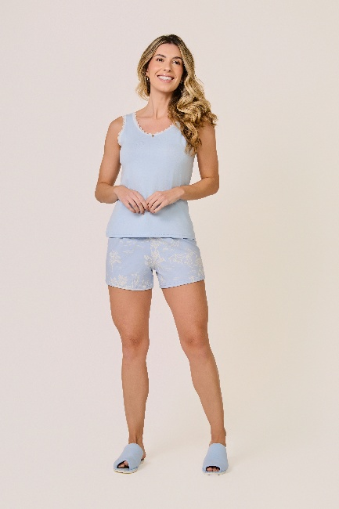
 | BLUSA

TAMANHO | CIRCUNF. BUSTO | COMPRIMENTO
P | 83 - 91 | 52 - 60
M | 91 - 99 | 54 - 62
G | 99 - 107 | 57 - 65
GG | 107 - 115 | 59 - 67
XG | 111 - 119 | 61 - 69
XGG | 115 - 123 | 63 - 71
EXG | 119 - 127 | 64 - 72
 | SHORT

TAMANHO | CIRCUNF.CINTURA | CIRCUNF.QUADRIL
P | 64 - 70 | 95 - 103
M | 66 - 72 | 101 - 109
G | 70 - 76 | 106 - 114
GG | 74 - 80 | 111 - 119
XG | 78 - 84 | 116 - 124
XGG | 82 - 88 | 121 - 129
EXG | 86 - 92 | 126 - 134

